Hoja3

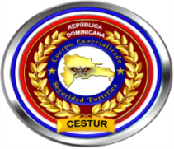

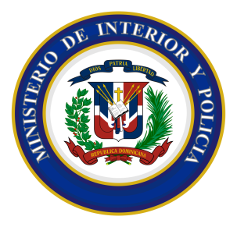
 | Ministerio de Interior y Policía
 | Direccion Central de Policia de Turismo
 | RELACION DE INGRESOS Y EGRESOS
 | 30 DE NOVIEMBRE DEL 2021

Nombre de Cuenta: DIRECCION GENERAL POLICIA DE TURISMO |  |  |  | No. de Cuenta: 010-241702-4
No. | Fecha | No. de CK Deposito. | Concepto | Debito | Credito | Balance
1 |  |  | Balance inicial al 1 de noviembre |  |  | 735,347.69
2 | 2021-10-25 | 32395 | Cheque en Transito pagodo | 95,372.00 |  | 639,975.69
3 | 2021-11-02 | 32396 | Cheque | 6,820.00 |  | 633,155.69
4 | 2021-11-05 | 32397 | Cheque | 151,544.27 |  | 481,611.42
5 | 2021-11-26 |  | Transferencia | 1,016.28 |  | 480,595.14
6 | 2021-11-30 |  | Comisiones | 557.13 |  | 480,038.01
 |  |  | TOTALES EN RD$:::: | 159,380.55 | - | 480,038.01

Licda. Milquella Medina Sanchez |  |  | Lic. José Pérez Durán |  | Lic. Johnny Trinidad Benitez
Sub-Directora de Contabilidad, POLITUR |  |  | Auditor General, POLITUR |  | Director Financiero, POLITUR

